Sheet1
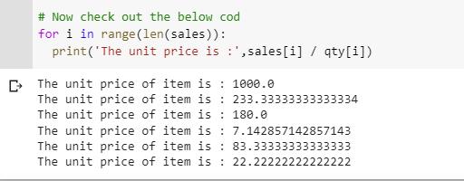

Values | 2000 | 700 | 900 | 50 | 500 | 200
Index | 0 | 1 | 2 | 3 | 4 | 5

